パッキングリストの作り方
パッキングリストの作り方①

パッキングリストを作成後、お引取３営業日前までにメールにてご提出ください。

①Carton Size: 箱サイズを記入してください。
②P’kg 箱番号: 段ボールの通し番号を振り、箱番号をご記入ください。
③Description 品目: 荷物内容をご記入ください。（日本語・英語いずれも可能です）
④Q’ty 数量: 個数をご記入ください。（必ず必要です）
⑤Insured Amount: 保険金額。日本で同様の新品を購入する際に必要な金額を基に、個数の総額でご記入ください。
（例：衣類１０点で１０，０００円の場合、１点あたり１，０００円の付保）
（お支払いいただく保険料は、保険金額の１．５％となります。ミニマム ２０ SGD）
⑥Remarks: 必要に応じて、ご自由に活用ください。
●書き方全般の注意点
品目の書き方は、用途が分かる名称でご記入ください。
【OK例】 洗面用品、衣類、食器、調理菊、掃除用品…
【NG例：この記載は避けてください】 日用品、生活雑貨、生活用品、小物、お土産…

⚠注意⚠
処方箋薬はお預かりが出来ません。
コンタクトレンズ、酒類、化粧品類、食品、医薬品は日本への持ち込みに制限があります。
HPより輸入禁止品をご確認いただき、発送はお控えください。

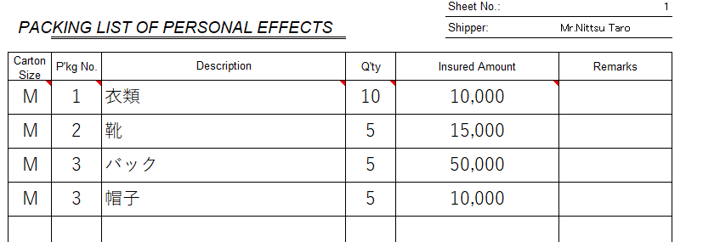

①
③
⑤
⑥
②
④

